Type PROCEDURE
Usine : PUISEUX UET : METH |  |  | Délai d'apprentissaqe | 3J | Feuille d'Opération Standard
N°FOS : traitement de la deselection |  |  |  |  | (PROCEDURE) |  |  |  |  |  |  |  |  |  |  |  |  | Page 1/2
Nom du process |  | Traitement de la déséléction |  |  |  |  |  |  |  |  | N | 1 | 2 | 3 | 4 | 5 | 6 | 7 | 8
Vérifié par
(Nom de l'opération) |  |  |  |  |  |  |  | Date de modification
Chef
d'
UET
Equi. de sécurité |  |  |  |  |  | Temps total |  |  | Chef d'Atelier
/ vêtements |  |  |  |  |  | des étapes | MIN |  |  | Equi
Outils utilisés: |  | excel-sci-sharepoint-boite mail |  |  |  |  |  |  |  | Equi
Pièces utilisées |  |  |  |  |  | Licence et/ou | Savoir faire la déséléctions au préalable |  |  | Equi
 |  |  |  |  |  | Qualifications |  |  |  | Equi
 |  |  |  |  |  |  |  |  |  | Equi
N° | Analyse de l'opération |  |  | Temps | Etape principale |  | Point clé / Raison point clé | Photos explicatif.
1 | Ouvrir le fichier de la déséléction que vous voulez traiter |  |  |  |  |  |  | 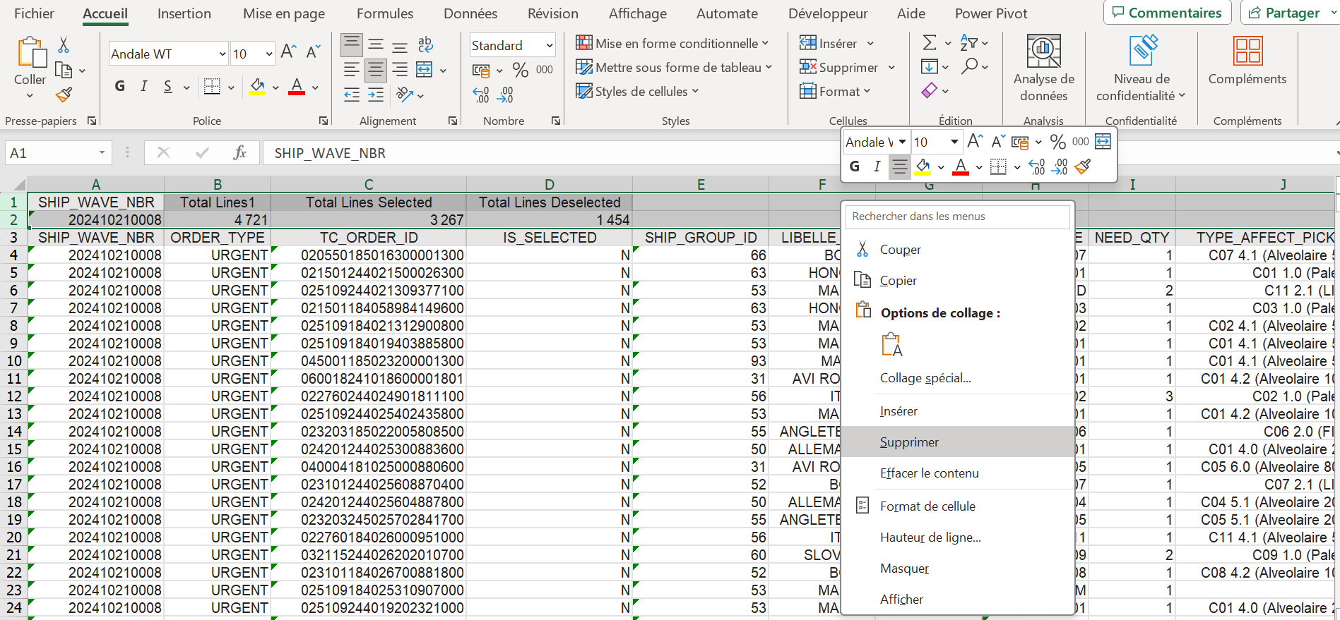 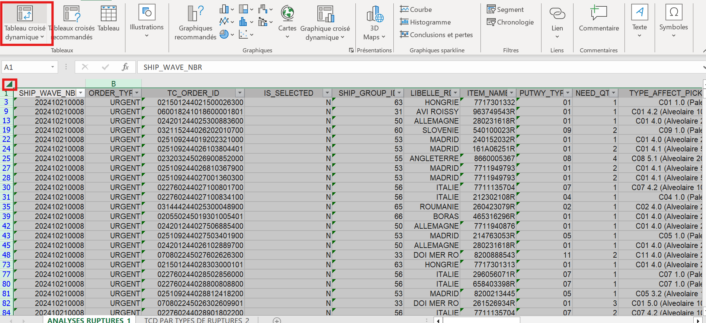
2 | Supprimer les deux lignes qui ne nous servent a rien
3 | sélectionner toute la feuille et créer un TCD |  |  |  |  |  |  | 
4 | ajouter les champs suivants : ITEM_NAME ----> à lignes TC_ORDER_ID ----> à valeur GLOBAL_RSN_LBL RSN_13 ----> aux filtres LIBELLE_RD |  |  |  |  |  |  | 
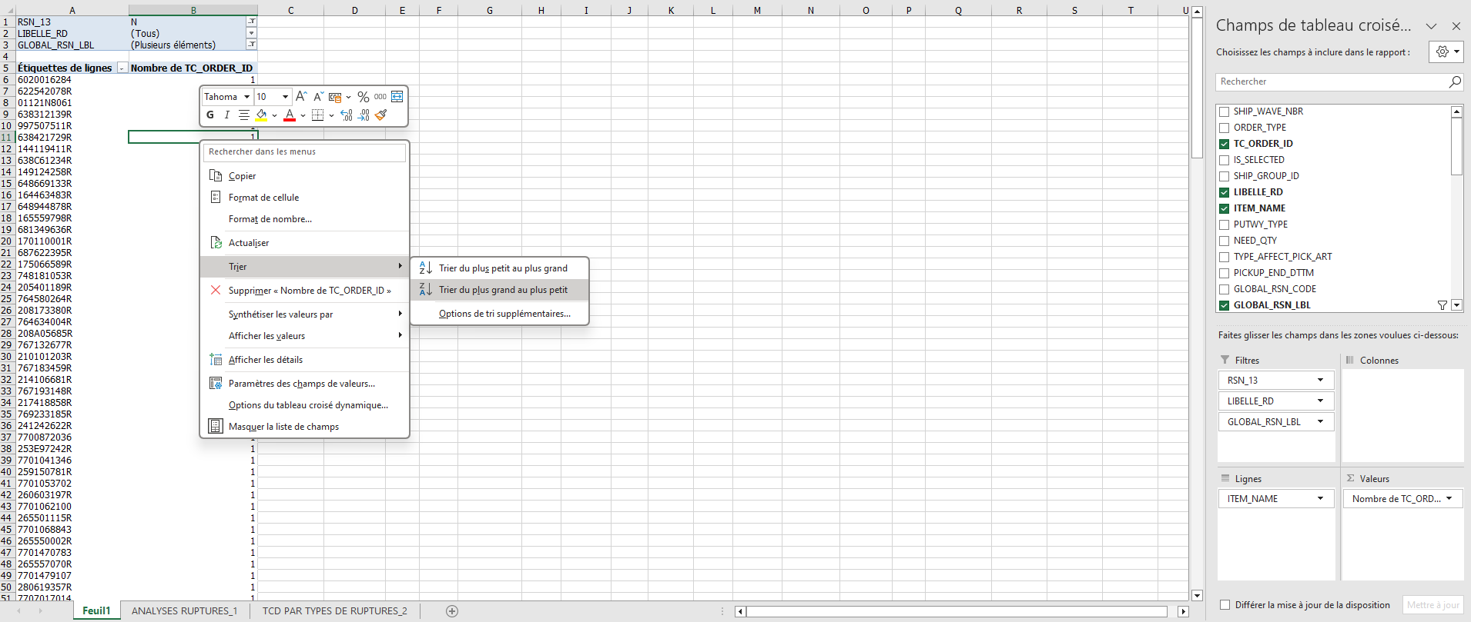
5 | Cochez « N » dans le filtre RSN_13 et choisir les désélection traité par les méthodes dans GLOBAL_RSN_LBL
6 | enfin faire clic droit sur une cellule de TC_ORDER_ID afin de trier du plus grand au plus petit

Ce qui est interdit et pourquoi |  |  | TOTAL |  | Comment traiter les anormalies
(Explication des possibles problèmes ou défauts) |  |  |  | Items ou notes explicatives. Autres

DPSI - 65912 - UET Ingénierie des Fondamentaux du SPR - Formulaire RPIFIFSPR20070002 - version 1.0 fév 2007 - approbateur : Ch Porcheron (CUET)

Type PROCEDURE (Suite)
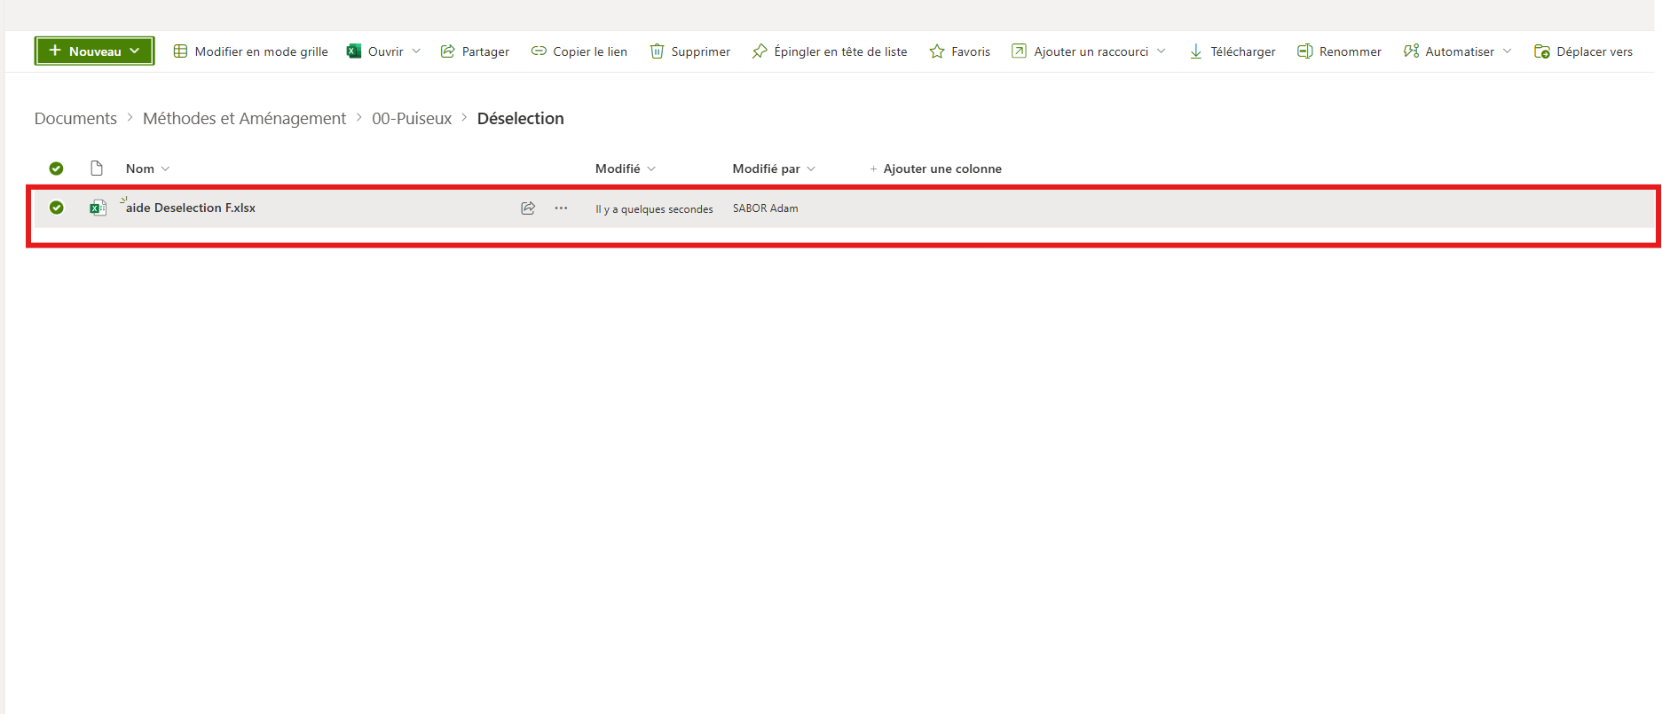
Chef
d'
UET
N° de FOP : |  | FOS 2/2 |  |  | Feuille d'Opération Standard |  |  |  | Page 2/2
 |  |  |  |  | (PROCEDURE)
N° | Analyse de l'opération |  |  | Temps | Etape principale |  | Photos explicatif.
7 | ouvrir le fichier «Aide désélection » qui se trouve dans le SharePoint vous pouvez faire une copie de celui-ci et le garder sur votre bureau afin d’éviter les soucis de fichier partagés
9 | Lors de l’ouverture du fichier veiller à ce que ces deux colonnes soient vides , nous les remplirons après avoir mis à jour toutes les données du fichier . |  |  |  |  | 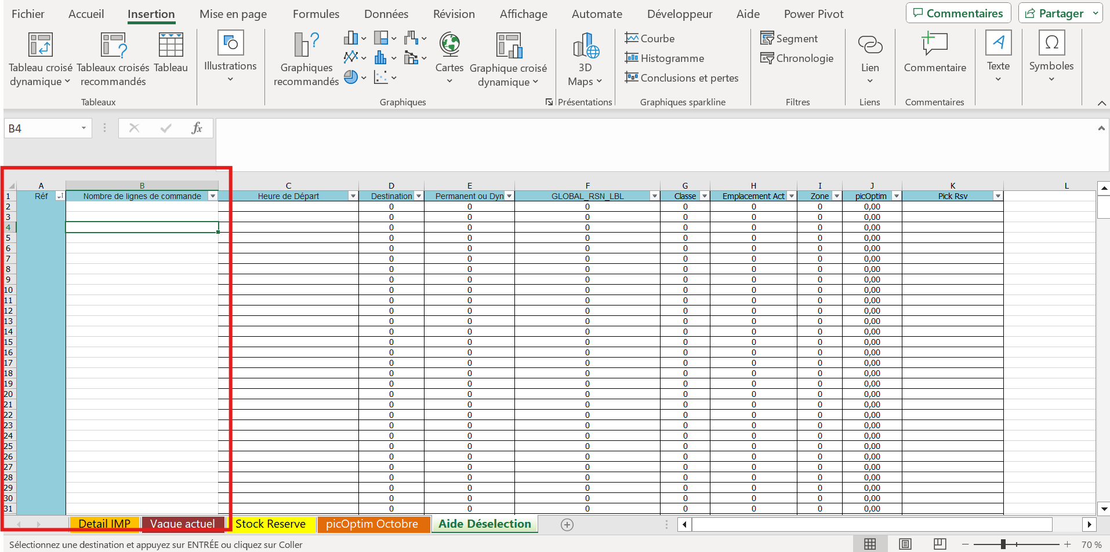
10 | Tout d’abord vérifier que la feuille Pickoptim contient bien l’algo le plus récent disponible |  |  |  |  |  |  | 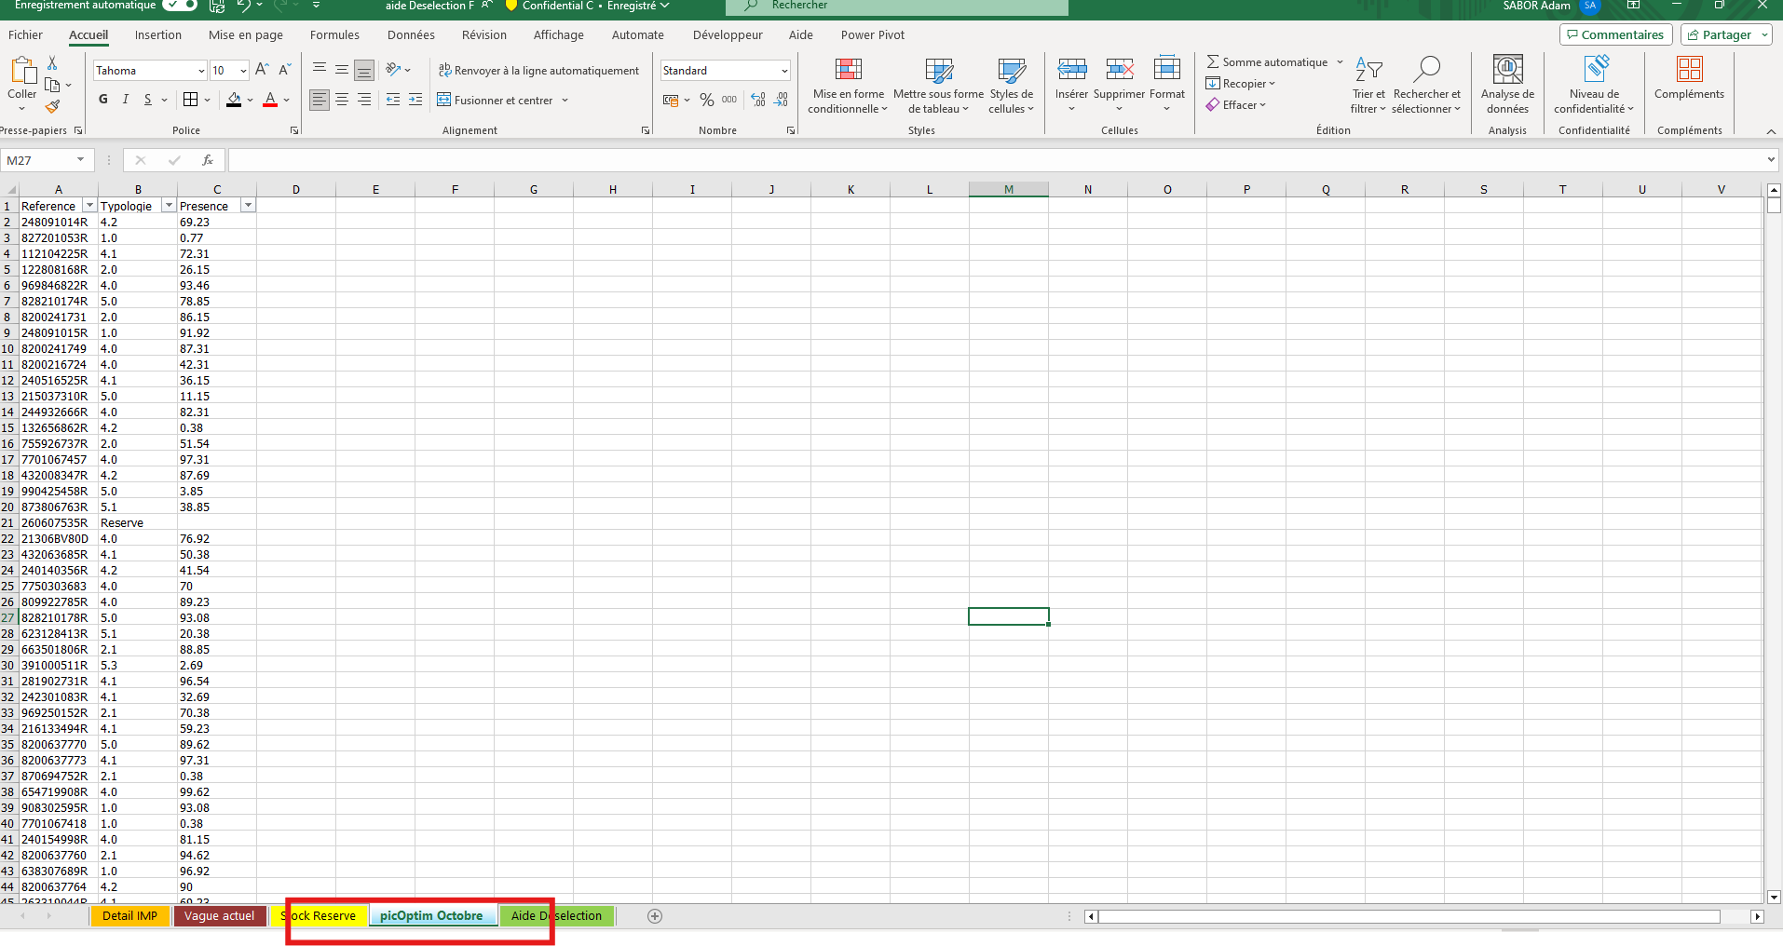
11 | Puis extraire le rapport ‘SCI-RS034-DETAIL-IMPLANTATION-JOUR’ 5 h ou 13 h en fonction de l’heure qu’il est actuellement, copiez-le et collez le a la place des donnés actuel sur la feuille Détail IMP |  |  |  |  |  | 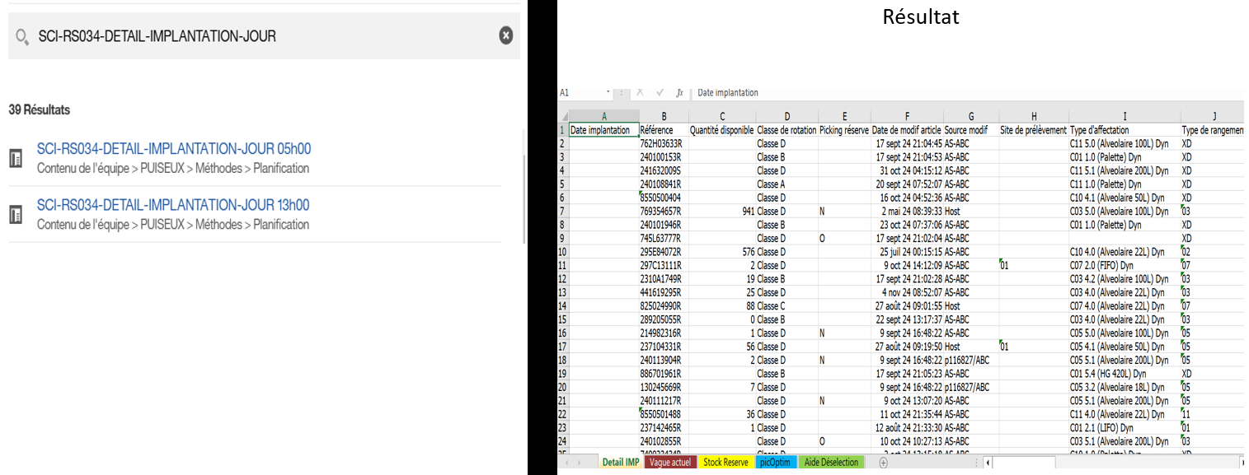
12 | Extraire aussi le rapport ‘Rapport stocks réserves’ , copiez-le et collez le a la place des donnés actuel sur la feuille Stock Reserve |  |  |  |  |  | 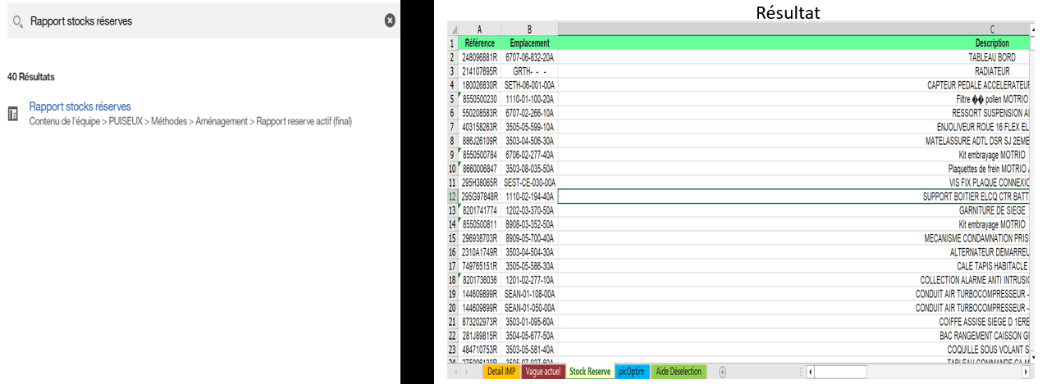
13 | Enfin copiez aussi la Désélection que vous traitez actuellement, collez la a la place des donnés actuel sur la feuille Vague actuel |  |  |  |  |  | 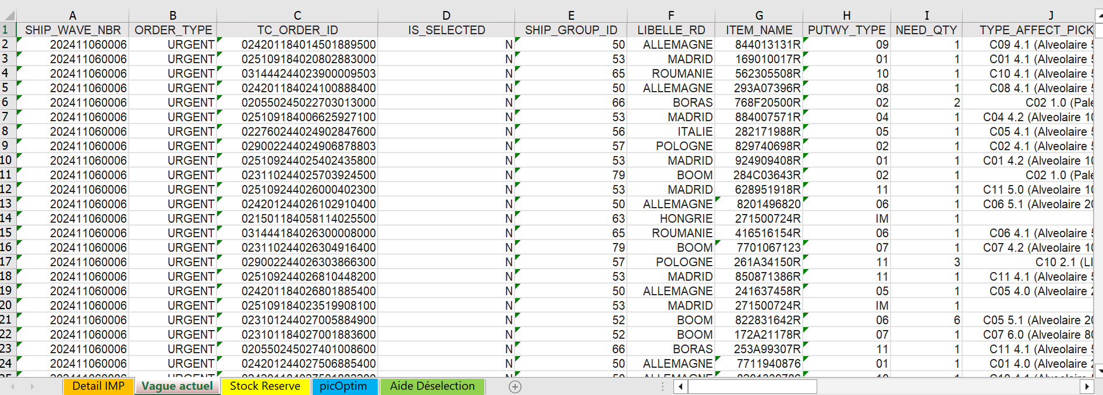
14 | Maintenant que toute les données ont été mise à jour , vous pouvez copiez les réf et leur nombre de lignes depuis le TCD et coller tout cela dans la feuille Aide désélection
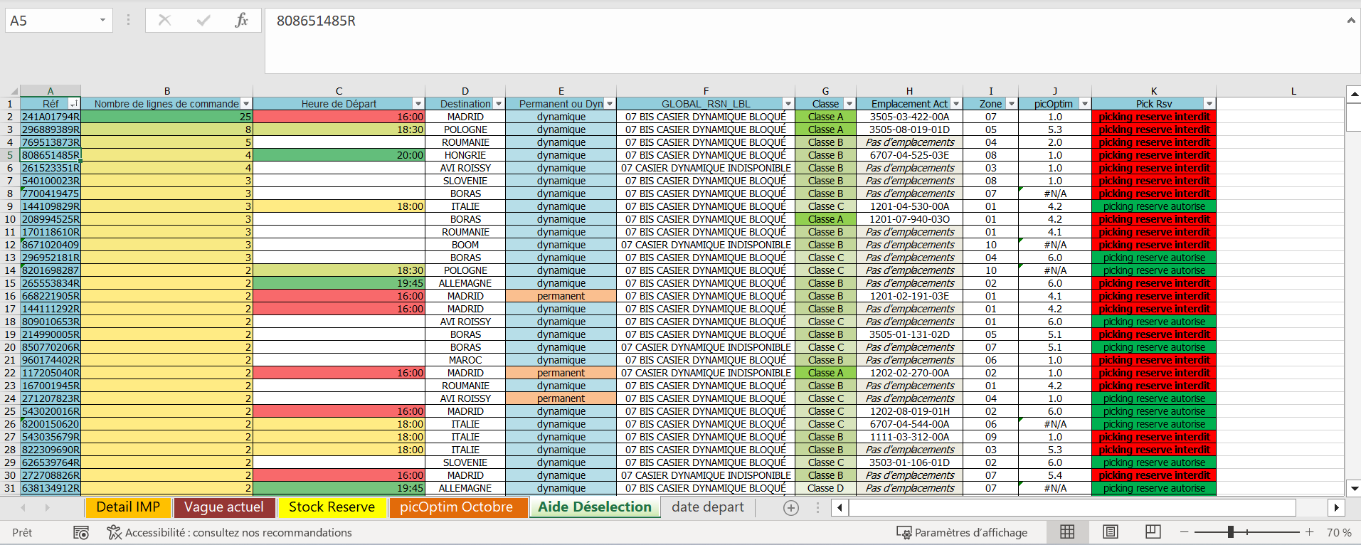
15 | Vous pouvez maintenant traiter la deselection grace au fichier aide et surtout traiter par priorité certaine lignes et avoir toute les données qui concerne la ref au meme endroit
16
17
18
19
20

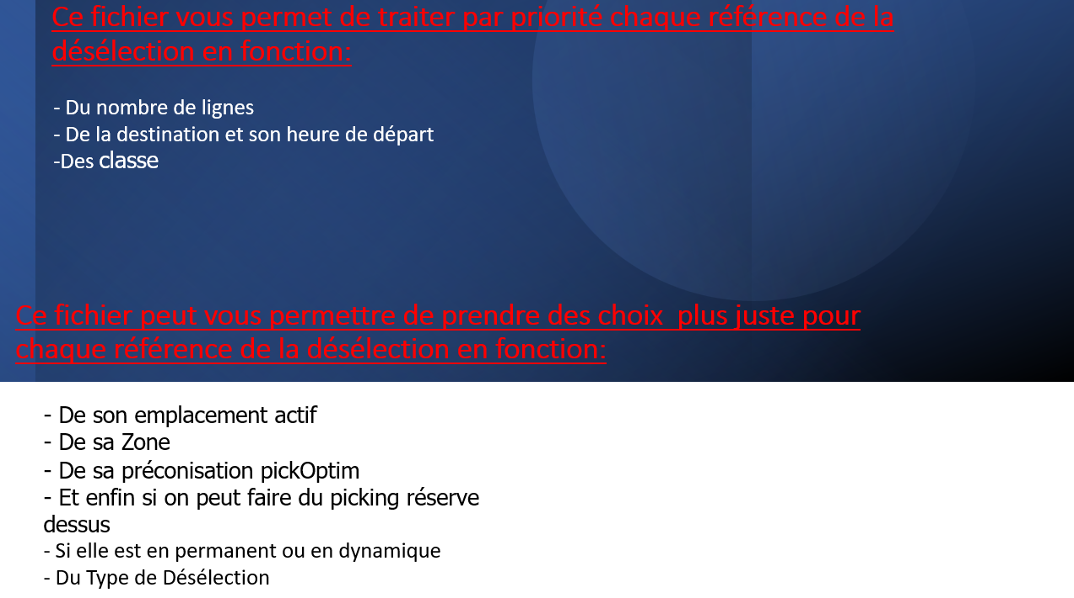

Ce qui est interdit et pourquoi |  |  | TOTAL |  | Comment traiter les anormalies
(Explication des possibles problèmes ou défauts) |  |  |  | Items ou notes explicatives. Autres

DPSI - 65912 - UET Ingénierie des Fondamentaux du SPR - Formulaire RPIFIFSPR20070002 - version 1.0 fév 2007 - approbateur : Ch Porcheron (CUET)

